Regge en Vecht Pluimveeparade
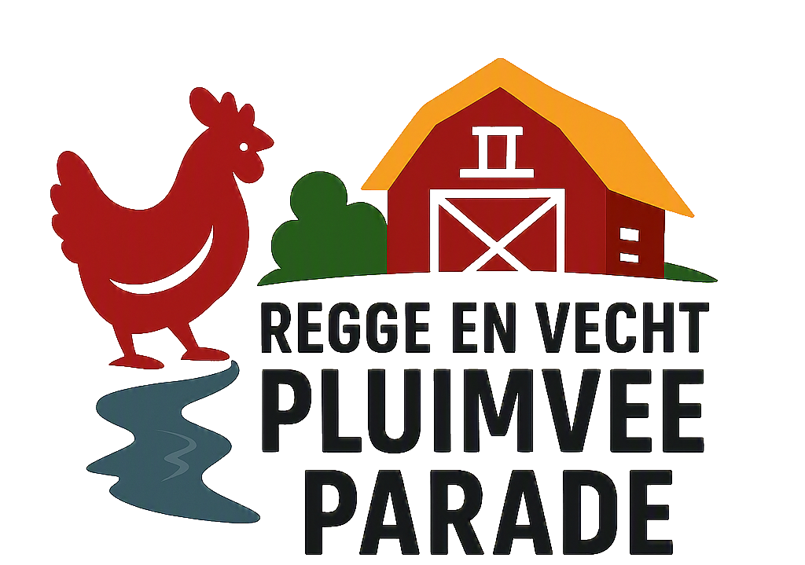
Inschrijfformulier Regge en Vecht Pluimveeparade 3 oktober 2026

Sluiting inschrijving 20 september 2026
Mailen naar: secretaris@hpkvdenham.nl of TIJDIG opsturen naar: M. Boers, Rutershoek 12, 7683 CP Den Ham
Naam:
Adres: |  |  |  |  | Jeugdlid: |  |  | JA / NEE
Postcode: |  |  |  |  | Wil schrijven tijdens keuring: |  |  | JA / NEE
Woonplaats: |  |  |  |  | KLN nr:
E-mailadres: |  |  |  |  | Bankrekeningnr.:
Telefoon:

Nr. | Ras |  | Kleur |  |  |  | J / O | M / V | Groot of Kriel |  | Ringnummer
1
2
3
4
5
6
7
8
9
10
11
12
13
14

Inschrijfgeld: |  |  |  |  |  | AVG Met deze inschrijving, gaat u ermee akkoord dat tijdens deze tentoonstelling foto's worden gemaakt en gebruikt. Tevens gaat u ermee akkoord dat inzendergegevens en foto's in de catalogus en externe uitingen zoals website, krantenartikelen en social media worden gebruikt. |  |  |  | Onderstaande inzender van pluimvee verklaart: dat deze opgave naar waarheid is ingevuld en dat de dieren tenminste 7 dagen op het onderstaande adres aanwezig zijn voor een eventuele controle en stemt in dat de organisatie gedurende deze periode de locatiegevens bewaart en beschikbaar stelt indien verzocht in geval van AI onderzoek.
 | Enkele nummers (minimaal 4) | à | € 4
 | Administratiekosten | à | € 4
 | Catalogus (1 per adres) | à | € 2
 | Deelname lunch | à | € 15 |  |  |  |  |  |  | Naam:
 | Toesturen catalogus per post | à | € 5 |  |  |  |  |  |  | Adres:
 | Totaal |  |  | € |  |  |  |  |  | Postcode & woonplaats:

Het inschrijfgeld dient bij het inschrijven gelijktijdig overgemaakt te worden op bankrekening: NL 33 RBRB 8836651909 t.n.v. HPKV Den Ham. Indien de betaling niet volledig is voldaan, wordt de inschrijving niet in behandeling genomen. |  |  |  |  |  | Handtekening/naam: |  |  |  | Handtekening/naam:

